BOBINAGEM C1
 |  | Ordem de Fabricação - Superior & Inferior |  |  |  |  | Emitido |  |  |  | OF | 53446
 |  | RFE |  |  |  |  | 2022-12-12 |  |  |  | Código | 0
 |  | Cilindro 1 |  |  |  |  |  |  |  |  | Revisão | 00

 | Cliente |  | Tipo |  | Quantidade |  | Espaçadores |  | Peso de fio
 | GERDAU |  | RFH-2,29MH-560A |  | 3 |  | 36 |  | 28.16 kg

Aspectos Construtivos

 | FIO |  | Diametro isol. |  | Nº de fios axiais |  | Isolamento |  | Roving |  | Altura do anel
 | 9 |  | 3.15 |  | 2 |  | Teonex |  | RTR/RR |  | 55 mm

 | Diametro do gabarito |  |  |  |  |  |  |  | Diametro fio isolado |  | Diametro fio nú
 | 918 mm |  |  |  |  |  |  |  | 3.15 |  | 2.906

Bobinagem
CAMADA 1 |  |  |  |  |  |  |  |  |  | Controle
Medidas |  |  |  |  |  | Espiras
 |  |  |  |  |  | Axial | Inferior | 49 | Superior | Distribuição de fios
 |  |  | Min | Ideal | Max | 1 | 0 | 49 | 0
 | Fibra V. interna |  | 2797 | 2884 | 2971 | 2 | 1 | 49 | 1 | Inferior | Braço | Superior
 |  |  |  |  |  |  |  |  |  | 2 | 0 | 2
 | Altura da camada |  | 302.53 | 309 | 314.87 |  |  |  |  | 2 | 1 | 3
 |  |  |  |  |  |  |  |  |  | 1 | 2 | 1
 | Perimetro |  | 2956.53 | 3017 | 3077.21 |  |  |  |  | 1 | 3 | 1
 |  |  |  |  |  |  |  |  |  | 1 | 4 | 1
 |  |  |  |  |  |  |  |  |  | 1 | 5 | 0
CAMADA 2
Medidas |  |  |  |  |  | Espiras
 |  |  |  |  |  | Axial | Inferior | 48.166 | Superior
 |  |  | Min | Ideal | Max | 1 | 2 | 48 | 3
 |  |  |  |  |  | 2 | 3 | 48 | 4

 | Altura da camada |  | 297.38 | 303 | 309.51

 | Perimetro |  | 2973.33 | 3034 | 3094.69

CAMADA 3 |  |  |  |  |  |  |  |  |  | Revisão
Medidas |  |  |  |  |  | Espiras
 |  |  |  |  |  | Axial | Inferior | 47.5 | Superior | Observações
 |  |  | Min | Ideal | Max | 1 | 4 | 47 | 1
 |  |  |  |  |  | 2 | 5 | 47 | 2

 | Altura da camada |  | 293.27 | 299 | 305.24

 | Perimetro |  | 2990.13 | 3051 | 3112.18

CAMADA 4
Medidas |  |  |  |  |  | Espiras
 |  |  |  |  |  | Axial | Inferior | 47 | Superior
 |  |  | Min | Ideal | Max | 1 | 0 | 47 | 0
 |  |  |  |  |  | 2 | 1 | 47 | 1

 | Altura da camada |  | 290.18 | 296 | 302.02

 | Perimetro |  | 3006.93 | 3068 | 3129.66

CAMADA 5
Medidas |  |  |  |  |  | Espiras |  |  |  | Diam fio isolado:
 |  |  |  |  |  | Axial | Inferior | 0 | Superior
 |  |  | Min | Ideal | Max |  |  |  |  | Diam fio nú:

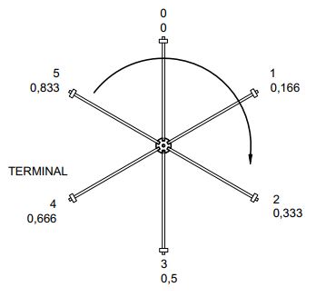
 |  |  |  |  |  |  |  |  |  | Orientação
 | Altura da camada |  | 0.00 |  | 0.00

 | Perimetro |  | 0.00 |  | 0.00

CAMADA 6
Medidas |  |  |  |  |  | Espiras
 |  |  |  |  |  | Axial | Inferior | 0 | Superior
 |  |  | Min | Ideal | Max

 | Altura da camada |  | 0.00 |  | 0.00

 | Perimetro |  | 0.00 |  | 0.00

CAMADA 7
Medidas |  |  |  |  |  | Espiras
 |  |  |  |  |  | Axial | Inferior | 0 | Superior
 |  |  | Min | Ideal | Max

 | Altura da camada |  | 0.00 |  | 0.00

 | Perimetro |  | 0.00 |  | 0.00

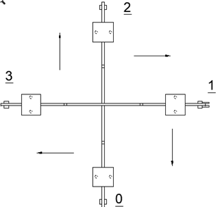
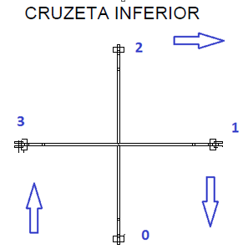
Ø | AWG
6.544 | 2.0
6.186 | 2.5
5.827 | 3.0
5.508 | 3.5
5.189 | 4.0
4.905 | 4.5
4.620 | 5.0
4.368 | 5.5
4.115 | 6.0
3.890 | 6.5
3.665 | 7.0
3.465 | 7.5
3.264 | 8.0
3.085 | 8.5
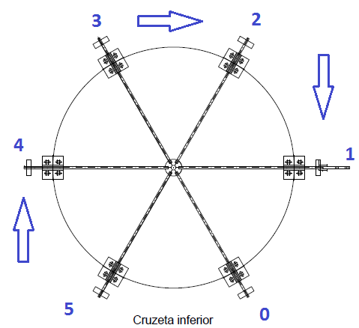
2.906 | 9.0
2.747 | 9.5
2.588 | 10.0
2.446 | 10.5
2.304 | 11.0
2.178 | 11.5
2.052 | 12.0
1.941 | 12.5
1.828 | 13.0
1.729 | 13.5
1.628 | 14.0

tolerancia | 2 | %

